手順
手順

手順１.入力が必要な表を確認
①
②
③

①介護業務支援（介護ソフトを含む）を導入するかを選択
「プルダウンから選択」をクリック→右側の をクリック→表示される「はい」または「いいえ」をクリック
②（上記① で「はい」の場合のみ）
介護業務支援（介護ソフトを含む）と連動することで効果が高まると判断できるテクノロジーを一緒に導入するか選択
「プルダウンから選択」をクリック→右側の をクリック→表示される「はい」または「いいえ」をクリック
③.上記①と②の選択によって、指示が表示されるため、指示に従い、以下のとおり該当の表に入力
・（１）介護テクノロジーの導入支援
→手順３のとおり「（１）介護テクノロジーの導入支援」の表に入力
・（２）介護テクノロジーのパッケージ型導入支援
→ 手順４とおり「（２）介護テクノロジーのパッケージ型導入支援」の表に入力
※パッケージ型導入支援の補助対象外である機器は、手順４のとおり「（１）介護テクノロジーの導入支援」の表に入力
＜パッケージ型導入支援補助対象外の機器例＞
・介護ソフトと連携しない見守り機器
・インカム（→その他機器等として補助対象。なお、インカム機能として使うスマホ、タブレットは補助対象外。
スマホ・タブレットは重点分野の付帯経費としてのみ補助対象。）
・（３）導入支援と一体的に行う業務改善支援
→手順６のとおり「（３）導入支援と一体的に行う業務改善支援」の表に入力

手順２.事業所名とサービス種別を入力
①
②

①申請する事業所名を入力
②「プルダウンから選択」をクリック→右側の をクリック→申請する事業所のサービス種別を選択

手順３.（１）介護テクノロジーの導入支援に申請する場合、次のとおり入力
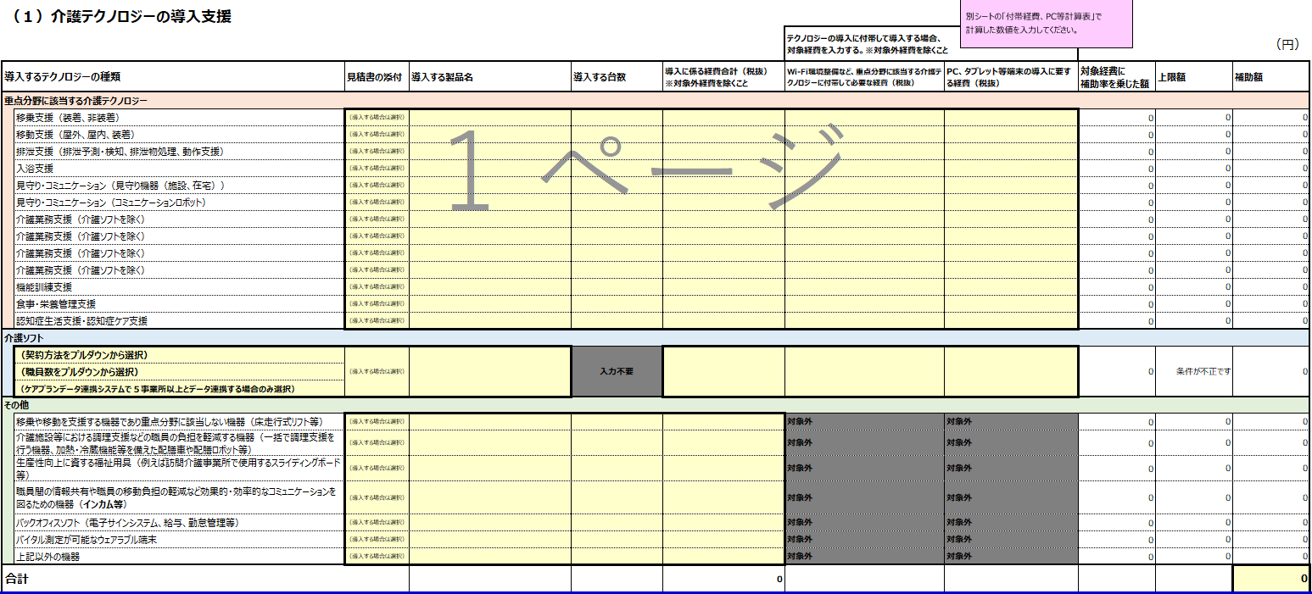
①
②
③
④

①エントリーフォームへ添付する見積書が手元にあることを確認のうえ、機器ごとに「導入する場合は選択」をクリック
→右側の をクリック→表示される「〇」をクリック
②見積書を参照し、機器ごとに製品名、台数（介護ソフトの場合は不要）、税抜の機器導入費（対象外経費、付帯経費を除く）を入力
③テクノロジーの導入に付帯して必要な経費について申請する場合は、手順５のとおり付帯経費を算出し、
手順５の⑤⑥の経費を、付帯するテクノロジーごとに入力
④（介護ソフトを導入される場合のみ入力）「契約方法をプルダウンから選択」をクリック→右側の をクリック
→表示される契約方法から該当の内容をクリックし、次のとおり入力
・職員数により合計金額が変動する契約以外
→「職員数に応じて必要なライセンス数が変動しないもの」をクリック
・職員数により合計金額が変動する契約
→「職員数に応じて必要なライセンス数が変動するもの」をクリック→「職員数をプルダウンから選択」をクリック
→右側の をクリック→表示される項目から該当の職員数をクリック
・訪問介護事業所等の居宅サービス事業所又は居宅介護支援事業所（介護予防も含む。）であって、
令和７年度中に「ケアプランデータ連携システム」により５事業所以上とデータ連携を実施する場合
→「ケアプランデータ連携システムで５事業所以上とデータ連携する場合のみ選択」をクリック→右側の をクリック
→「5事業所以上と連携する」をクリック
※訪問介護事業所等の居宅サービス事業所又は居宅介護支援事業所（介護予防も含む。）であって、令和７年度中に
「ケアプランデータ連携システム」により５事業所以上とデータ連携を実施する場合は、上限額に５万円を加算
５事業所以上とデータ連携を実施し、介護ソフトの上限額に５万円を加算されたい場合は、
エントリー時に本計算書で必ず計上すること（エントリー時の申請額から増額して交付申請することは原則不可）

手順４.（２）介護テクノロジーのパッケージ型導入支援に申請する場合、次のとおり入力
④
②
①
③
⑤

①「介護業務支援と連動するテクノロジーをプルダウンから選択」をクリック→右側の をクリック
→表示される内容から該当の分野をクリック
②エントリーフォームへ添付する見積書が手元にあることを確認のうえ、機器ごとに「導入する場合は選択」をクリック
→右側の をクリック→表示される「〇」をクリック
③見積書を参照し、機器ごとに製品名、台数（介護業務支援（介護ソフト含む）は不要）、税抜きの機器導入費（対象外経費、付帯経費を除く）を入力
④（Wi-Fi環境整備など、重点分野に該当する介護テクノロジーに付帯して必要となる経費について申請する場合のみ入力）
手順５のとおり付帯経費を算出し、手順５⑤の合計金額を入力
⑤（PC、タブレット等端末の導入に要する経費について申請する場合のみ入力）
手順６のとおり付帯経費を算出し、手順５⑥の合計金額を入力

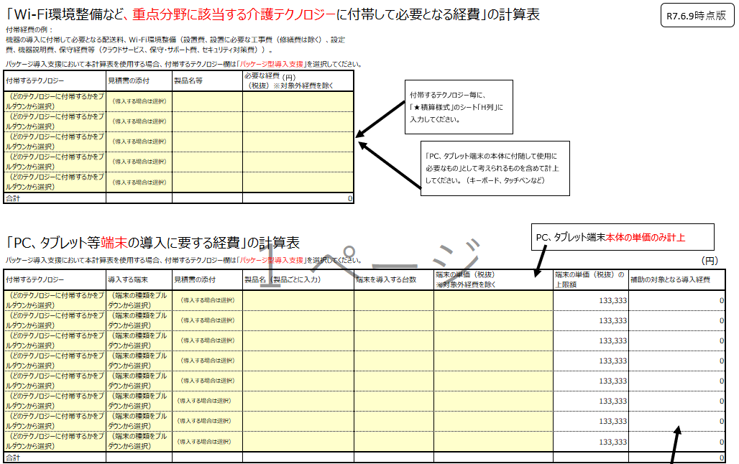
①
①
②
③
④
④
⑤
⑥
手順５.介護テクノロジーの導入に係る付帯費用を申請する場合、次のとおり算出

③

①「どのテクノロジーに付帯するかをプルダウンから選択」をクリック→右側の をクリック
→表示される内容から該当の分野をクリック
②（端末を導入される場合のみ入力）「端末の種類をプルダウンから選択」をクリック→右側の をクリック→導入する端末を選択
③エントリーフォームへ添付する見積書が手元にあることを確認のうえ、付帯するテクノロジーごとに「導入する場合は選択」をクリック
→右側の をクリック→表示される「〇」をクリック
④見積書を参照し、機器ごとに製品名（端末に関しては、台数、端末の単価も）を入力
※端末の単価には、PC、タブレット端末の本体のみの金額を入力。端末に付随して使用に必要なものの経費は、
上段の、「Wi-Fi環境整備など、重点分野に該当する介護テクノロジーに付帯して必要となる経費」の計算表に計上。
⑤Wi-Fi環境整備など、重点分野に該当する介護テクノロジーに付帯して必要となる経費（税抜）を機器ごとに入力
⑥端末の計算表で④に入力した内容から補助額を自動計算

手順６.（３）導入支援と一体的に行う業務改善支援に申請する場合、次のとおり入力
①
②

①エントリーフォームへ添付する見積書が手元にあることを確認のうえ、「導入する場合は選択」をクリック
→右側の をクリック→表示される「〇」をクリック
②支援者名、支援にかかる経緯合計（税抜）を入力

手順７.補助所要額をエントリーフォームへ入力
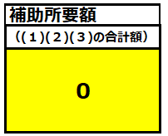

入力内容より自動で算出された補助所要額（各表の合計金額）を、エントリーフォームに入力

★積算様式
大阪府介護テクノロジー導入支援事業補助金 補助所要額計算書

R7.6.9時点版
 | ※本様式に入力する前にまずご確認ください。

 | ①介護業務支援（介護ソフトを含む）を導入しますか？
 | （プルダウンから選択）

 | ②（「はい」の場合のみ）介護業務支援（介護ソフトを含む）と連動することで効果が高まると判断できるテクノロジーを一緒に導入しますか？
 | （プルダウンから選択）

 | また、必要に応じて、『（３）導入支援と一体的に行う業務改善支援』の表に入力してください。

事業所名 |  |  | サービス種別 | （プルダウンから選択）

提出いただく見積書には、着色するなどして、対象経費がわかるようにしていただき、本計算書に記載している金額が確認できる
ようにしてください。
別シートの「付帯経費、PC等計算表」で
計算した数値を入力してください。
 | （１）介護テクノロジーの導入支援
 |  |  |  |  |  |  | テクノロジーの導入に付帯して導入する場合、 対象経費を入力する。※対象外経費を除くこと |  |  |  | （円）
 | 導入するテクノロジーの種類 |  | 見積書の添付 | 導入する製品名 （１セルあたり１製品名のみ記載） | 導入する台数 | 導入に係る経費合計（税抜） ※対象外経費を除くこと | Wi-Fi環境整備など、重点分野に該当する介護テクノロジーに付帯して必要な経費（税抜） | PC、タブレット等端末の導入に要する経費（税抜） | 対象経費に 補助率を乗じた額 | 上限額 | 補助額
 | 重点分野に該当する介護テクノロジー
 |  | 移乗支援（装着、非装着） | （導入する場合は選択） |  |  |  |  |  | 0 | 0 | 0
 |  | 移動支援（屋外、屋内、装着） | （導入する場合は選択） |  |  |  |  |  | 0 | 0 | 0
 |  | 排泄支援（排泄予測・検知、排泄物処理、動作支援） | （導入する場合は選択） |  |  |  |  |  | 0 | 0 | 0
 |  | 入浴支援 | （導入する場合は選択） |  |  |  |  |  | 0 | 0 | 0
 |  | 見守り・コミュニケーション（見守り機器（施設、在宅）） | （導入する場合は選択） |  |  |  |  |  | 0 | 0 | 0
 |  | 見守り・コミュニケーション（コミュニケーションロボット） | （導入する場合は選択） |  |  |  |  |  | 0 | 0 | 0
 |  | 介護業務支援（介護ソフトを除く） | （導入する場合は選択） |  |  |  |  |  | 0 | 0 | 0
 |  | 介護業務支援（介護ソフトを除く） | （導入する場合は選択） |  |  |  |  |  | 0 | 0 | 0
 |  | 介護業務支援（介護ソフトを除く） | （導入する場合は選択） |  |  |  |  |  | 0 | 0 | 0
 |  | 介護業務支援（介護ソフトを除く） | （導入する場合は選択） |  |  |  |  |  | 0 | 0 | 0
 |  | 機能訓練支援 | （導入する場合は選択） |  |  |  |  |  | 0 | 0 | 0
 |  | 食事・栄養管理支援 | （導入する場合は選択） |  |  |  |  |  | 0 | 0 | 0
 |  | 認知症生活支援・認知症ケア支援 | （導入する場合は選択） |  |  |  |  |  | 0 | 0 | 0
 | 介護ソフト
 |  | （契約方法をプルダウンから選択） | （導入する場合は選択） |  | 入力不要 |  |  |  | 0 | 条件が不正です | 0
 |  | （職員数をプルダウンから選択）
 |  | （ケアプランデータ連携システムで５事業所以上とデータ連携する場合のみ選択）
 | その他
 |  | 移乗や移動を支援する機器であり重点分野に該当しない機器（床走行式リフト等） | （導入する場合は選択） |  |  |  | 対象外 | 対象外 | 0 | 0 | 0
 |  | 介護施設等における調理支援などの職員の負担を軽減する機器（一括で調理支援を行う機器、加熱・冷蔵機能等を備えた配膳車や配膳ロボット等） | （導入する場合は選択） |  |  |  | 対象外 | 対象外 | 0 | 0 | 0
 |  | 生産性向上に資する福祉用具（例えば訪問介護事業所で使用するスライディングボード等） | （導入する場合は選択） |  |  |  | 対象外 | 対象外 | 0 | 0 | 0
 |  | 職員間の情報共有や職員の移動負担の軽減など効果的・効率的なコミュニケーションを図るための機器（インカム等） | （導入する場合は選択） |  |  |  | 対象外 | 対象外 | 0 | 0 | 0
 |  | バックオフィスソフト（電子サインシステム、給与、勤怠管理等） | （導入する場合は選択） |  |  |  | 対象外 | 対象外 | 0 | 0 | 0
 |  | バイタル測定が可能なウェアラブル端末 | （導入する場合は選択） |  |  |  | 対象外 | 対象外 | 0 | 0 | 0
 |  | 上記以外の機器 | （導入する場合は選択） |  |  |  | 対象外 | 対象外 | 0 | 0 | 0
 | 合計 |  |  |  |  | 0 |  |  |  |  | 0

提出いただく見積書には、着色するなどして、対象経費がわかるようにしていただき、本計算書に記載している金額が確認できる
ようにしてください。
別シートの「付帯経費、PC等計算表」で
計算した数値を入力してください。
 | （２）介護テクノロジーのパッケージ型導入支援
 |  |  |  |  |  |  | テクノロジーの導入に付帯して導入する場合、 対象経費を入力する。※対象外経費を除くこと |  |  |  | （円）
 | 導入するテクノロジーの種類 |  | 見積書の添付 | 導入する製品名 （１セルあたり１製品名のみ記載） | 導入する台数 | 導入に係る経費合計（税抜） ※対象外経費を除くこと | Wi-Fi環境整備など、重点分野に該当する介護テクノロジーに付帯して必要な経費（税抜） | PC、タブレット等端末の導入に要する経費（税抜） | 対象経費に 補助率を乗じた額 | 上限額 | 補助額
 | 介護業務支援（介護ソフト含む） |  | （導入する場合は選択） |  | 入力不要
 | 介護業務支援と連動することで効果が高まるテクノロジー
 |  | （介護業務支援と連動するテクノロジーをプルダウンから選択） | （導入する場合は選択）
 |  | （介護業務支援と連動するテクノロジーをプルダウンから選択） | （導入する場合は選択）
 |  | （介護業務支援と連動するテクノロジーをプルダウンから選択） | （導入する場合は選択）
 |  | （介護業務支援と連動するテクノロジーをプルダウンから選択） | （導入する場合は選択）
 |  | （介護業務支援と連動するテクノロジーをプルダウンから選択） | （導入する場合は選択）
 |  | （介護業務支援と連動するテクノロジーをプルダウンから選択） | （導入する場合は選択）
 |  | （介護業務支援と連動するテクノロジーをプルダウンから選択） | （導入する場合は選択）
 |  | （介護業務支援と連動するテクノロジーをプルダウンから選択） | （導入する場合は選択）
 | 合計 |  |  |  |  | 0 | 0 | 0 | 0 | 10,000,000 | 0

提出いただく見積書には、着色するなどして。対象経費がわかるようにしていただき、本計算書に記載している金額が確認できる
ようにしてください。
 | （３）導入支援と一体的に行う業務改善支援
 |  |  |  |  |  |  |  |  |  | 補助所要額
 | 業務改善支援の内容 |  | 見積書の添付 | 支援者名 | 支援にかかる経緯合計（税抜） ※対象外経費を除くこと | 対象経費に 補助率を乗じた額 | 上限額 | 補助額 |  | （(１)(２)(３)の合計額）
※①から③の一連の契約が対象であり、
いずれかのみの契約の申請は不可
 | ①事前評価（課題抽出） |  | （導入する場合は選択） |  |  | 0 | 450,000 | 0 |  | 0
 | ②業務改善に係る助言・指導等
 | ③事後評価（導入後の定着支援を含む）
 | 合計 |  |  |  | 0 |  |  | 0

付帯経費、PC等計算表
R7.6.9時点版
大阪府介護テクノロジー導入支援事業補助金 補助所要額計算書（付帯経費・PC等導入経費）

 | 「Wi-Fi環境整備など、重点分野に該当する介護テクノロジーに付帯して必要となる経費」の計算表
 | 付帯経費の例： 機器の導⼊に付帯して必要となる配送料、Wi-Fi環境整備（設置費、設置に必要な工事費（修繕費は除く） 設定費、機器説明費、保守経費等（クラウドサービス、保守・サポート費、セキュリティ対策費））

（円）
付帯するテクノロジー毎に、
「★積算様式」のシート「H列」に入力してください。
 | パッケージ導入支援において本計算表を使用する場合、付帯するテクノロジー欄は「パッケージ型導入支援」を選択してください。
 | 付帯するテクノロジー | 見積書の添付 | 製品名等 （付帯経費の種類ごとに一式表示可） | 必要な経費 （税抜）※対象外経費を除く
 | （どのテクノロジーに付帯するかをプルダウンから選択） | （導入する場合は選択）
 | （どのテクノロジーに付帯するかをプルダウンから選択） | （導入する場合は選択）
「PC、タブレット端末の本体に付随して使用に必要なもの」として考えられるものを含めて計上してください。（キーボード、タッチペンなど）
 | （どのテクノロジーに付帯するかをプルダウンから選択） | （導入する場合は選択）
 | （どのテクノロジーに付帯するかをプルダウンから選択） | （導入する場合は選択）
 | （どのテクノロジーに付帯するかをプルダウンから選択） | （導入する場合は選択）
 | 合計 |  |  | 0
提出いただく見積書には、着色するなどして、対象経費がわかるようにしていただき、
本計算書に記載している金額が確認できるようにしてください。

PC、タブレット端末本体の単価のみ計上
 | 「PC、タブレット等端末の導入に要する経費」の計算表
 | パッケージ導入支援において本計算表を使用する場合、付帯するテクノロジー欄は「パッケージ型導入支援」を選択してください。 |  |  |  |  |  |  | （円）
 | 付帯するテクノロジー | 導入する端末 | 見積書の添付 | 製品名（製品ごとに入力） | 端末を導入する台数 | 端末の単価（税抜） ※対象外経費を除く | 端末の単価（税抜）の上限額 | 補助の対象となる導入経費
 | （どのテクノロジーに付帯するかをプルダウンから選択） | （端末の種類をプルダウンから選択） | （導入する場合は選択） |  |  |  | 133,333 | 0
 | （どのテクノロジーに付帯するかをプルダウンから選択） | （端末の種類をプルダウンから選択） | （導入する場合は選択） |  |  |  | 133,333 | 0
 | （どのテクノロジーに付帯するかをプルダウンから選択） | （端末の種類をプルダウンから選択） | （導入する場合は選択） |  |  |  | 133,333 | 0
 | （どのテクノロジーに付帯するかをプルダウンから選択） | （端末の種類をプルダウンから選択） | （導入する場合は選択） |  |  |  | 133,333 | 0
 | （どのテクノロジーに付帯するかをプルダウンから選択） | （端末の種類をプルダウンから選択） | （導入する場合は選択） |  |  |  | 133,333 | 0
 | （どのテクノロジーに付帯するかをプルダウンから選択） | （端末の種類をプルダウンから選択） | （導入する場合は選択） |  |  |  | 133,333 | 0
付帯するテクノロジー毎に、
「★積算様式」のシート「I列」
入力してください。
 | （どのテクノロジーに付帯するかをプルダウンから選択） | （端末の種類をプルダウンから選択） | （導入する場合は選択） |  |  |  | 133,333 | 0
 | （どのテクノロジーに付帯するかをプルダウンから選択） | （端末の種類をプルダウンから選択） | （導入する場合は選択） |  |  |  | 133,333 | 0
 | 合計 |  |  |  |  |  |  | 0
提出いただく見積書には、着色するなどして、対象経費がわかるようにしていただき、
本計算書に記載している金額が確認できるようにしてください。

